Лист1
РАБОЧИЙ ТЕХНИЧЕСКИЙ ОТЧЕТ |  |  |  |  | НОМЕР: 2020 10 01 GN
 |  |  |  |  | ДАТА: 22.10.2020
Наименование предприятия |  |  |  | ООО "NURAFSHON AVTOCENTR"
Ф.И.О. составившего отчет |  |  |  | Абдумуминов Улугбек Уткурович
Номер телефона с кодом города |  |  |  | +71 2033020 / +99 4071070
Модель |  |  | Идентификационный номер автомобиля |  | Пробег | Дата продажи
NEXIA R3 |  |  | XWBTF69V1LA138114 |  | 132 | 2020-10-21
Обстоятельства при которых обнаружена проблема |  |  |  | Автомобиль сотди олди куригига келганда мижоз спидометрлар таблоси учиб колганлиги, сцепления педалини бомасаддан туриб хам двигатель ёкилаётганлигини айтди. Автомобил компютерда диагностика килинганлигидан кейин ЭБУ (электрон блок управления) да дефект борлиги аникланди.

А. |  | Автомобиль стоял, двигатель не работал
В. | Автомобиль находился в движении: |  |  | Информация относительно проблемы (Приложить фотграфии неисправности)
 |  | При торможении
 |  | При переходе от ускорения к накату
 |  | При переключение на задний ход |  | 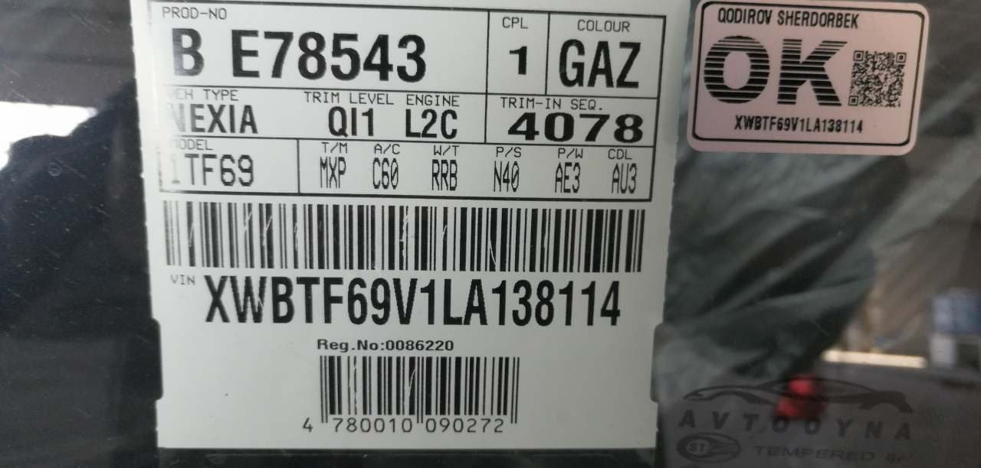
 |  | При повороте
 |  | При ускорении
 |  | При замедлении
 |  | При ______ оборотах в минут
 |  | При любой скорости
 |  | На неровной дороге
 |  | На 4 передаче
С. | При использовании:
 |  | Тормозов |  | 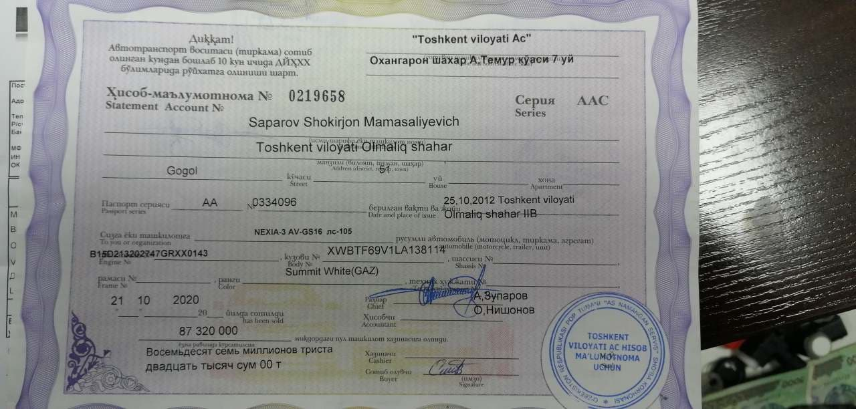
 |  | При повороте руля
 |  | При выключении сцепления
 |  | Обогревателя / кондиционера
 |  | При работе стеклоочистит / омывателя
 |  | При включении радио / CD проигрыват
 |  | Обогревателя заднего стекла
 |  | Прочее
D. | При работе двигателя:
 |  | При запуске
 |  | При прогреве
 |  | На холотом ходу
 |  | При горячем двигателе
E. | Возникает:
 |  | При ускорении
 |  | При высоких оборотах двигателя
 |  | При большой скорости
 |  | При большой загрузке багажника
F. | Когда случается по времени: |  |  | Информация о проблемной детали
 |  | Всегда |  | Номер детали по каталогу: | 25200690
 |  | Иногда |  | Наименование детали: | ЭЛЕКТРОННЫЙ БЛОК УПРАВЛЕНИЯ
 |  | После _____ км движения |  | Название поставщика:
 |  | После _____ минут езды |  | LOT № детали:
Действия инженера по гарантии дилерского предприятия |  |  |  | ЭЛЕКТРОННЫЙ БЛОК УПРАВЛЕНИЯ алмаштириш учун заявка берилди, пули туланган. Сергели складдан олиниб алмаштириш жараёнида.

Ответственный Отдел по принятию мер и исследованию проблемы

 |  |  |  | (заполняется со стороны Отдела Гарантии качества АО "GM Uzbekistan")

 |  | Автомобил эгаси: Сапаров Шокиржон тел.94 9238377

